상품제안서
아르디아 미니멀 노트북가방 서류가방 | 상품코드: F32368

 |  |  |  |  |  |  | 02-412-0044 | www.easy1.co.kr
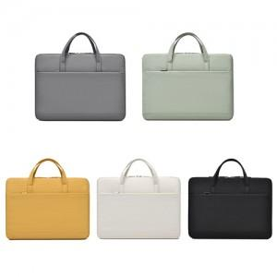

【상세/제작정보】 | <p><span style="font-size: 12pt;"><b>** 100개 미만주문시 고객센터 02-412-0044 로 문의 부탁드립니다!!</b></span></p><p><span style="font-size: 12pt;"><b>** 주문전 재고확인 필수입니다!!</b></span></p><p><span style="font-size: 12pt;"><b>** 배송비- 한박스 100개 / 5000원별도</b></span>​&nbsp;</p>

【인쇄/포장옵션】 | 실크, 스티커, 풀칼라 / OPP(비닐)

【공급단가】 | 수량 | 100~ | 300~ | 500~ | 1,000~ | 3,000~
*VAT별도 | 단가 | 11,040원 | 10,850원 | 10,580원 | 10,390원 | 10,120원

【상품 URL】 | https://dev.easy1.co.kr:443/src/goods_detail.php?gdno=32368

